Tabelle1
Artikel | Artikelbezeichnung | KG | Foto | Sonderposten
Mixwerkzeug kleinmengen | diverse | 25000 | 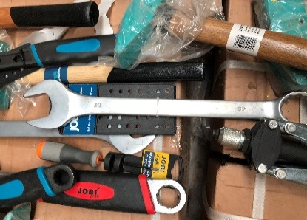 | 3.00 € | 75,000.00 €
Hochdruckreiniger Benzin | 280 Bar Kupfer 1a Quality | 3300 | 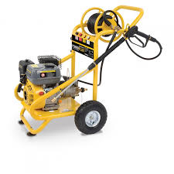 | 3.00 € | 9,900.00 €
Akkuschrauber 18 Volt mit Akku | verschiedene Hersteller | 1200 | 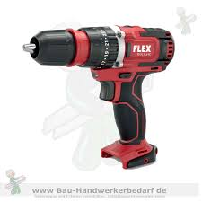 | 3.00 € | 3,600.00 €
Bohrhammer Drill 850 Watt | verschiedene Hersteller | 1100 | 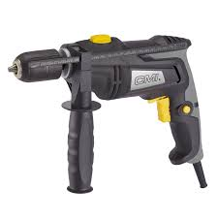 | 3.00 € | 3,300.00 €
Wagenheber Multifunktion | verschiedene Hersteller | 24900 | 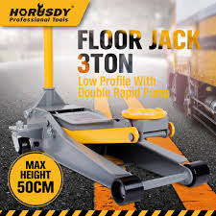 | 3.00 € | 74,700.00 €
Demolition Hammer Abbruch | verschiedene Hersteller | 1200 | 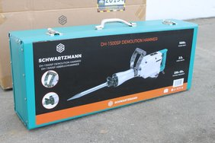 | 3.00 € | 3,600.00 €
benzin kettensäge 3 ps TÜV | verschiedene Hersteller | 7800 | 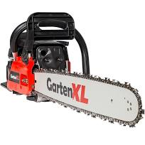 | 3.00 € | 23,400.00 €
schzlagschrauber mit 2 akku | verschiedene Hersteller | 800 | 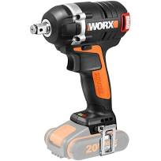 | 3.00 € | 2,400.00 €
werkzeugkoffer trolly 399 pcs | verschiedene Hersteller | 8800 | 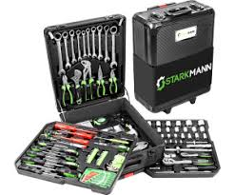 | 3.00 € | 26,400.00 €
schweisgeräte welding maschine | verschiedene Hersteller | 1200 | 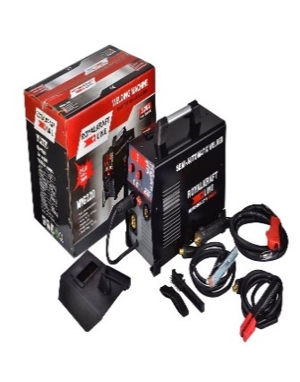 | 3.00 € | 3,600.00 €
werkzeug koffer 94 und 108 stk | verschiedene Hersteller | 18900 | 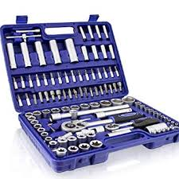 | 3.00 € | 56,700.00 €
stromgeneratoren 6500 watt | verschiedene Hersteller | 19800 | 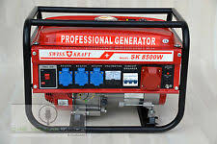 | 3.00 € | 59,400.00 €
verschiedene sägen holz | verschiedene Hersteller | 300 | 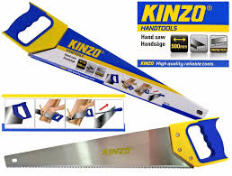 | 3.00 € | 900.00 €
bohrhammer und winkelschl. set | verschiedene Hersteller | 700 | 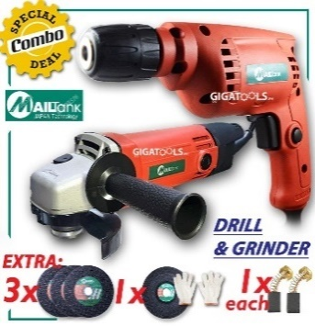 | 3.00 € | 2,100.00 €
akku winkelschleifer | verschiedene Hersteller | 200 | 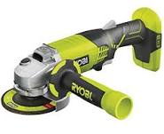 | 3.00 € | 600.00 €
werkzeugschränke voller werkzeuge | verschiedene Hersteller | 19,500 | 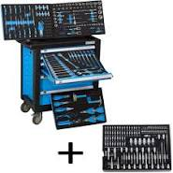 | 3.00 € | 58,500.00 €
wasserpumpe 2,8 bar | verschiedene Hersteller | 2,000 |  | 3.00 € | 6,000.00 €
 |  | 136,700 | sonderpreis | 3.00 € | 410,100.00 €

